修正後
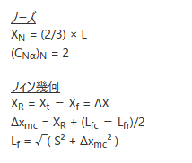
ノーズコーン
円錐
円錐の高さL | 72.1128
円錐の空力中心 XN=2/3*L | 48.0752
(CNα​)N​=2.0 （円錐ノーズの場合） | 2

ロケット径d | 77
ロケット半径 R | 38.5

フィン群の揚力係数微係数 CNα,FCNα,F​ の計算
枚数n | 3
取り付け位置Xf | 448.0945
根本コード長Lfr | 120
先端コード長Lfc | 120
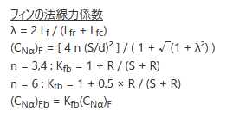
フィン先端前縁の後退量 ΔX | 60
スパンS | 60
ΔXmc=Xr;(Lfc-Lfr)/2 | 60
Lf=sqrt(S^2+ΔXmc^2) | 84.852813742
λ=2*Lf/(Lfr+Lfc) | 0.70710678119
4n(S/d)^2 | 7.2862202732
1+SQRT(1+λ^2) | 2.2247448714
(CNα)F | 3.2750812765
Kfb=1+R/(S+R) | 1.3908629442
(CNα)F,b=Kfb*(CNα)F | 4.5551891866

フィン群の圧力中心位置XFの計算
Lf=Lfr+Lfc | 180
XFcp | 508.0945

全体の圧力中心位置 Xcp
(CNα)N*Xn+(CNα)F,b*XFcp | 2410.6169722
(CNα)N+(CNα)F,b | 6.5551891866
全体の圧力中心位置 Xcp | 367.74178495

